Detalhamento_Avarias
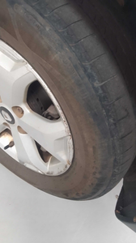
Detalhamento da Cobrança

Cliente | xxxx
Contrato: | xxxx

Placa: | SJA9C57 |  | VALOR TOTAL
Modelo: | DUSTER INTENSE 1.6 16V SCE FLEX 4P C/AR - AUTOMÁTICO |  | R$135.00
Cor: | BRANCO

1 | Troca jogo de calotas | Valor | R$135.00

